main
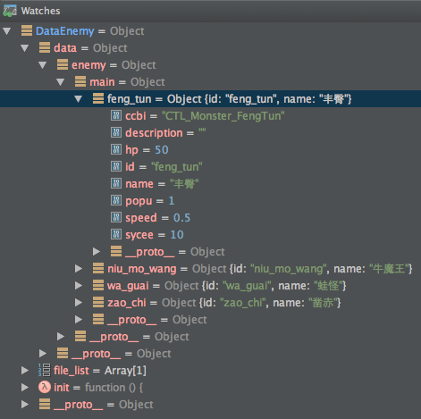
 | 1 | 2 | 3 | 4 | 5 |  |  | 6 | 7 | 8 | 9 | 10 | 11
1 | 名称 | 敌人 id | ccbi 文件 | 血量 | 速度 | 攻击力 | 攻击间隔 | 人口 | 元宝 | 描述 | 特殊参数
2 | name | id | ccbi | hp | speed | att | frq | popu | sycee | description | para1 | para2 | para3
3 | 蛙怪 | wa_guai | CTL_Monster_WaGuai | 20 | 0.45 | 5.00 | 0.50 | 1 | 2
4 | 丰臀 | feng_tun | CTL_Monster_FengTun | 50 | 0.50 | 10.00 | 0.60 | 1 | 10
5 | 牛魔王 | niu_mo_wang | CTL_Monster_NuiMongWang | 200 | 0.30 | 20.00 | 2.00 | 2 | 20 |  | 4 | 2 | 0.8
6 | 凿赤 | zao_chi | CTL_Monster_ZaoChi | 60 | 0.50 | 15.00 | 0.60 | 1 | 8

